Лист1
Расчет несущей способности винтовой сваи СП 24.13330.2021
 |  |  |  | 4 | Тип фундамента и основания (для определения γс,g )
 |  |  |  | 3 | Способ определения несущей способности сваи
 |  |  |  | 4 | Число свай в фундаменте
 |  |  |  | 2 | Вид грунтовых условий**
 |  |  |  | 1 | Параметры лидерных скважин
** - СП не оговаривает грунт в каком месте сваи принимать для данного показателя. Предположительно следует принимать грунт в рабочей зоне лопасти
Геометрические параметры сваи:
dств = | 0.219 | м, диаметр ствола
d = | 0.55 | м, диаметр лопасти
h1 = | 10.5 | м, глубина залегания лопасти сваи от природного рельефа, а при планировке территории срезкой − от уровня планировки
Характеристики грунта основания:
c1 = | 3.1 | Тс/м2, расчетное значение удельного сцепления грунта в рабочей зоне
ϕ = | 18 | град, расчеиное значение угла внутреннего трения грунта в рабочей зоне
γ1= | 1.76 | Тс/м3, осредненное расчетное значение удельного веса грунтов, залегающих выше лопасти сваи (при водонасыщенных грунтах с учетом взвешивающего действия воды)
*рабочая зона - прилегающий к лопасти слой грунта толщиной, равной d
*При определении несущей способности винтовых свай при действии вдавливающих нагрузок характеристики грунтов в таблице 7.10 относятся к грунтам, залегающим под лопастью,
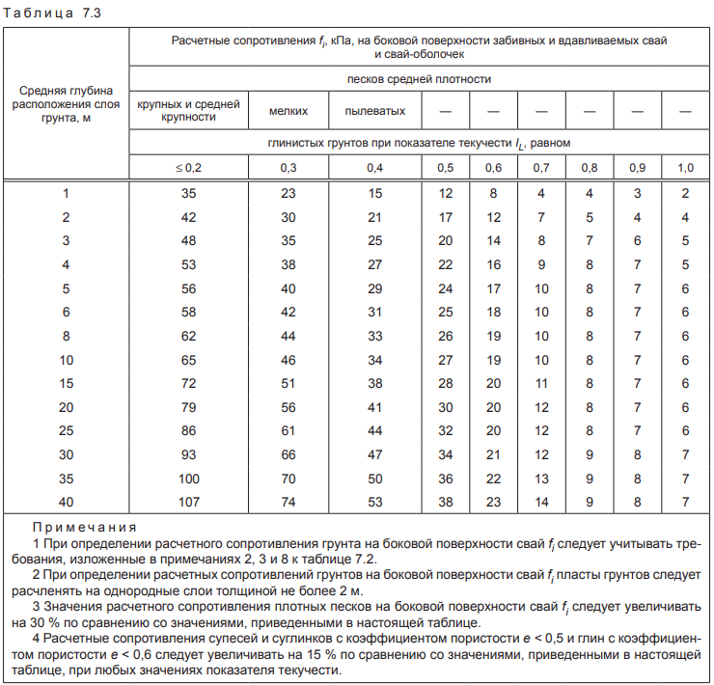
а при работе на выдергивающие нагрузки — над лопастью сваи
Данные для расчетного сопротивление грунта на боковой поверхности
ствола винтовой сваи
№ слоя | Глубина середины слоя Zi, м | fi по табл. 7.3 СП 24, Тс | толщина h слоя, м
1 | 2.05 | 2.1 | 2.3
2 | 4.2 | 1.6 | 2
3 | 6.2 | 1.8 | 2
4 | 8.35 | 1.8 | 2.3
5 | 9.75 | 3.4 | 0.5
6
7
8
9
10
11
12
 | fср = | 1.92
 | Тс, (осредненное значение для всех слоев в пределах глубины погружения сваи
Коэффициенты и рассчитанные параметры:
γс сж= | 0.8 | коэффициент условий работы сваи при сжатии (по таблице 7.9 СП 24.13330)
γс выр= | 0.7 | коэффициент условий работы сваи при выдергивании (по таблице 7.9 СП 24.13330)
γс перемен= | 0.6 | коэффициент условий работы сваи при знакопеременных нагрузках (по таблице 7.9 СП 24.13330)
γR,R = | 1 | коэффициенты условий работы грунта под нижним концом сваи, учитывающие влияние способа погружения сваи на расчетные сопротивления грунта
γR,f = | 1 | коэффициенты условий работы грунта на боковой поверхности сваи, учитывающие влияние способа погружения сваи на расчетные сопротивления грунта
γс,g = | 1.75 | коэффициент надежности по грунту п. 7.1.11 СП 24.13330
α1 = | 10.58 | безразмерные коэффициенты, принимаемые по таблице 7.10 в зависимости от расчетного значения угла внутреннего трения грунта в рабочей зоне φI
α2 = | 4.49 | *вычислены по аппромаксимированной формуле с погрешностью не более 5%
Асж = | 0.238 | м2, площадь проекции лопасти при расчете на сжатие
Авыр = | 0.200 | м2, площадь проекции лопасти при расчете на выдергивание (за вычетом ствола)
Несущая способность ствола
Fdf = | 13.14 | Тс, несущая способность сваи по боковой поверхности
Несущая способность лопасти
Fd0, сж = | 27.51 | Тс, несущая способность лопасти на сжатие
Fd0, выр = | 23.15 | Тс, несущая способность лопасти на выдергивание
Общая несущая способность сваи
Fd, сж = | 32.53 | Тс, несущая способность сваи на сжатие
Fd, выр = | 25.41 | Тс, несущая способность сваи на выдергивание
Fd,перем = | 21.78 | Тс, несущая способность сваи на знакопеременные нагрузки
Допускаемая нагрузка на сваю с учетом коэфф. надежности по грунту γс,g
Nd, сж = | 18.59 | Тс, допускаемая нагрузка на сваю на сжатие
Nd, выр = | 14.52 | Тс, допускаемая нагрузка на сваю на выдергивание
Nd,перем = | 12.44 | Тс, допускаемая нагрузка на сваю на знакопеременные нагрузки
П р и м е ч а н и е — При определении коэффициентов условий работы γc для свай, работающих только на сжимающие нагрузки и силы пучения, значения коэффициента γc
следует принимать по графе «сжимающих», если по величине силы пучения не превышают 15 % от сжимающих нагрузок и по графе «знакопеременных» в иных случаях.
! Согласно п. 7.2.16 СП 34.13330.2021 для свай при двух и более лопастях, диаметре лопасти d > 1,2 м и погруженной длине сваи l > 10 м, действии горизонтальной силы или момента, — по данным испытаний сваи статической нагрузкой или результатам численных расчетов в нелинейной постановке

Аппроксимация
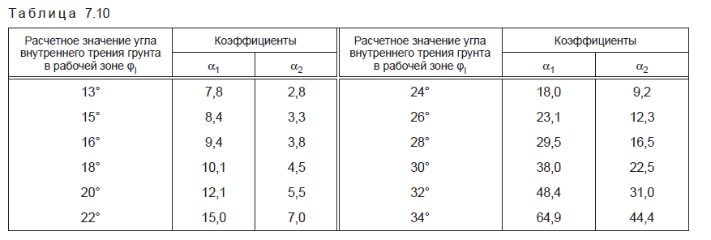
ϕ | α1 по табл | α1 по формуле | Отклонение в % | ϕ | α1 по табл | α1 по формуле | Отклонение в %
13 | 7.8 | 7.8 | 0.2 | 13 | 2.8 | 2.8 | 1.3
15 | 8.4 | 8.7 | 3.3 | 15 | 3.3 | 3.3 | 1.2
16 | 9.4 | 9.2 | -1.9 | 16 | 3.8 | 3.7 | -3.6
18 | 10.1 | 10.6 | 4.8 | 18 | 4.5 | 4.5 | -0.2
20 | 12.1 | 12.4 | 2.7 | 20 | 5.5 | 5.6 | 2.6
22 | 15 | 14.9 | -0.4 | 22 | 7 | 7.3 | 3.6
24 | 18 | 18.3 | 1.8 | 24 | 9.2 | 9.5 | 3.1
26 | 23.1 | 22.9 | -0.7 | 26 | 12.3 | 12.6 | 2.5
28 | 29.5 | 29.2 | -1.0 | 28 | 16.5 | 16.9 | 2.7
30 | 38 | 37.7 | -0.8 | 30 | 22.5 | 23.0 | 2.1
32 | 48.4 | 49.2 | 1.7 | 32 | 31 | 31.4 | 1.2
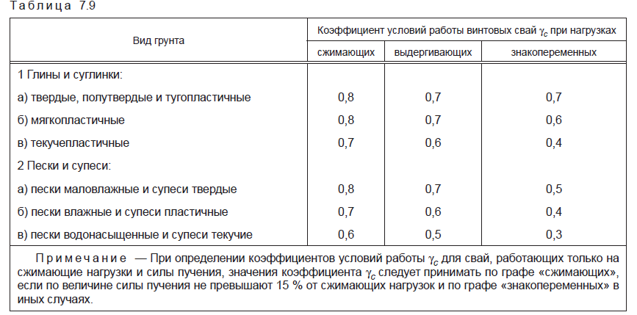
34 | 64.9 | 64.8 | -0.1 | 34 | 44.4 | 43.1 | -3.0

Функция | : экспоненциальная |  |  |  | Функция | : экспоненциальная
к1 = | 2.718 |  |  |  | к1 = | 2.718
к2 = | 0.1525 |  |  |  | к2 = | 0.1655
с = | 5.4 |  |  |  | с = | 1.55
к3 | -1.1 |  |  |  | к3 | -1.9

